상품제안서
피에르가르뎅 넵튠 볼펜 | 상품코드: S44839

 |  |  |  |  |  |  | 02-713-8555 | www.synergygift.co.kr
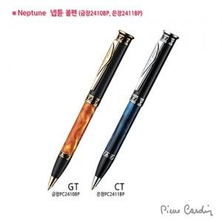

【상세/제작정보】

【인쇄/포장옵션】 | 실크 / 포장지포장

【공급단가】 | 수량 | 10~ | 50~ | 100~ | 300~ | 500~
*VAT별도 | 은장(CT) | 40,250원 | 39,280원 | 37,670원 | 36,700원 | 35,740원
 | 금장(GT) | 46,000원 | 44,890원 | 43,050원 | 41,950원 | 40,840원

【상품 URL】 | https://www.synergygift.co.kr:443/src/goods_detail.php?gdno=44839

